Sheet1
＼「リノベ前と後を一度に比較／
大分市敷戸 リノベーションモデルハウス

見学会開催
2022年1月5・6日

1つの家で
既存エリア／リノベエリア
一度に比較ができちゃう

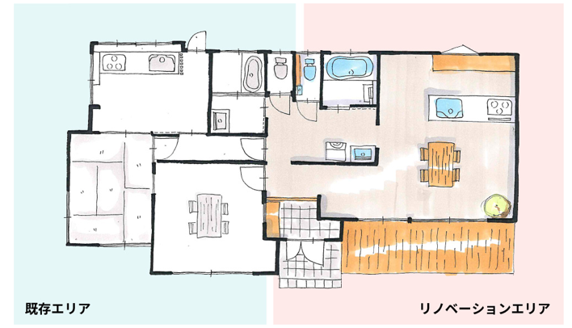

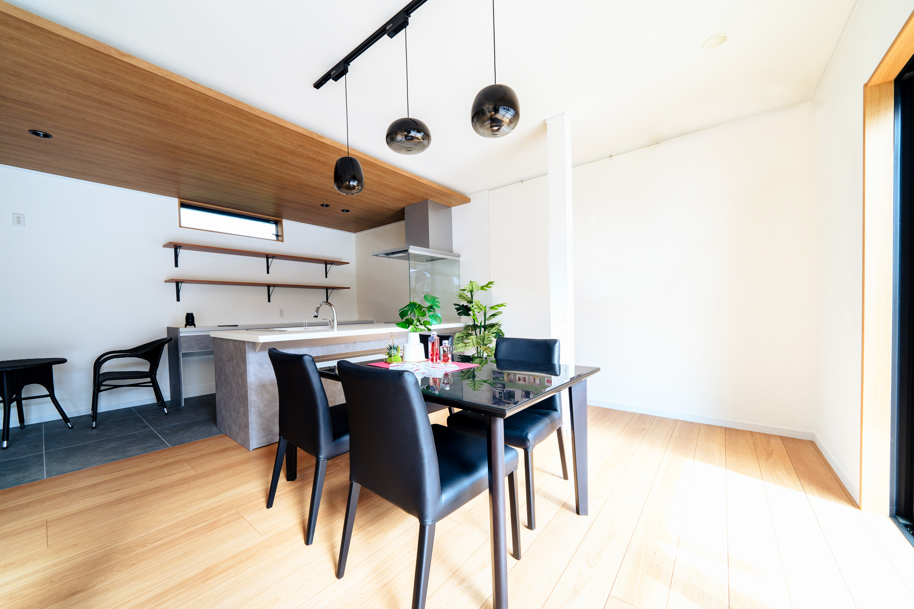
AFTER ZONE

モダンで開放的なリビング

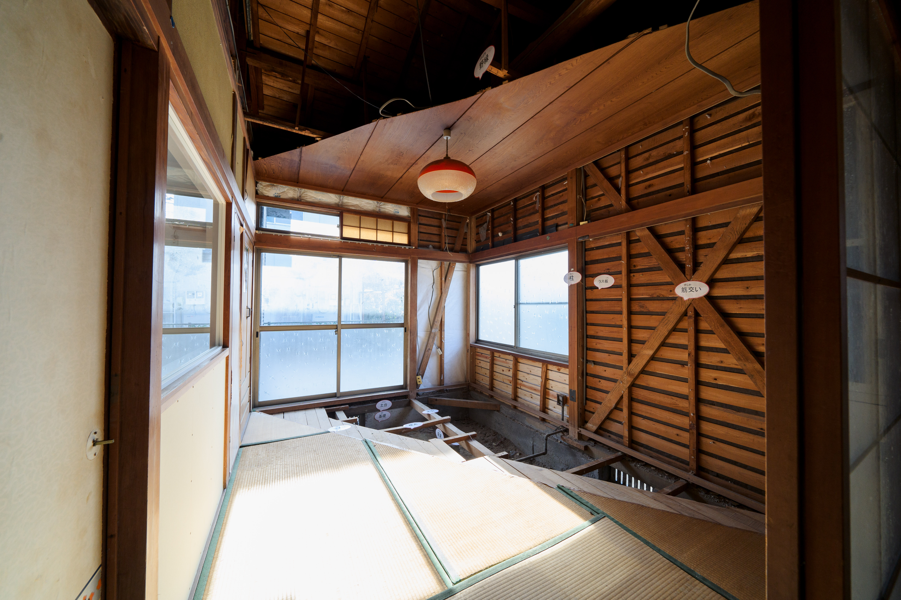
BEFORE ZONE

古き良き畳敷きのお部屋

←BEFORE ZONEと同じ背景色

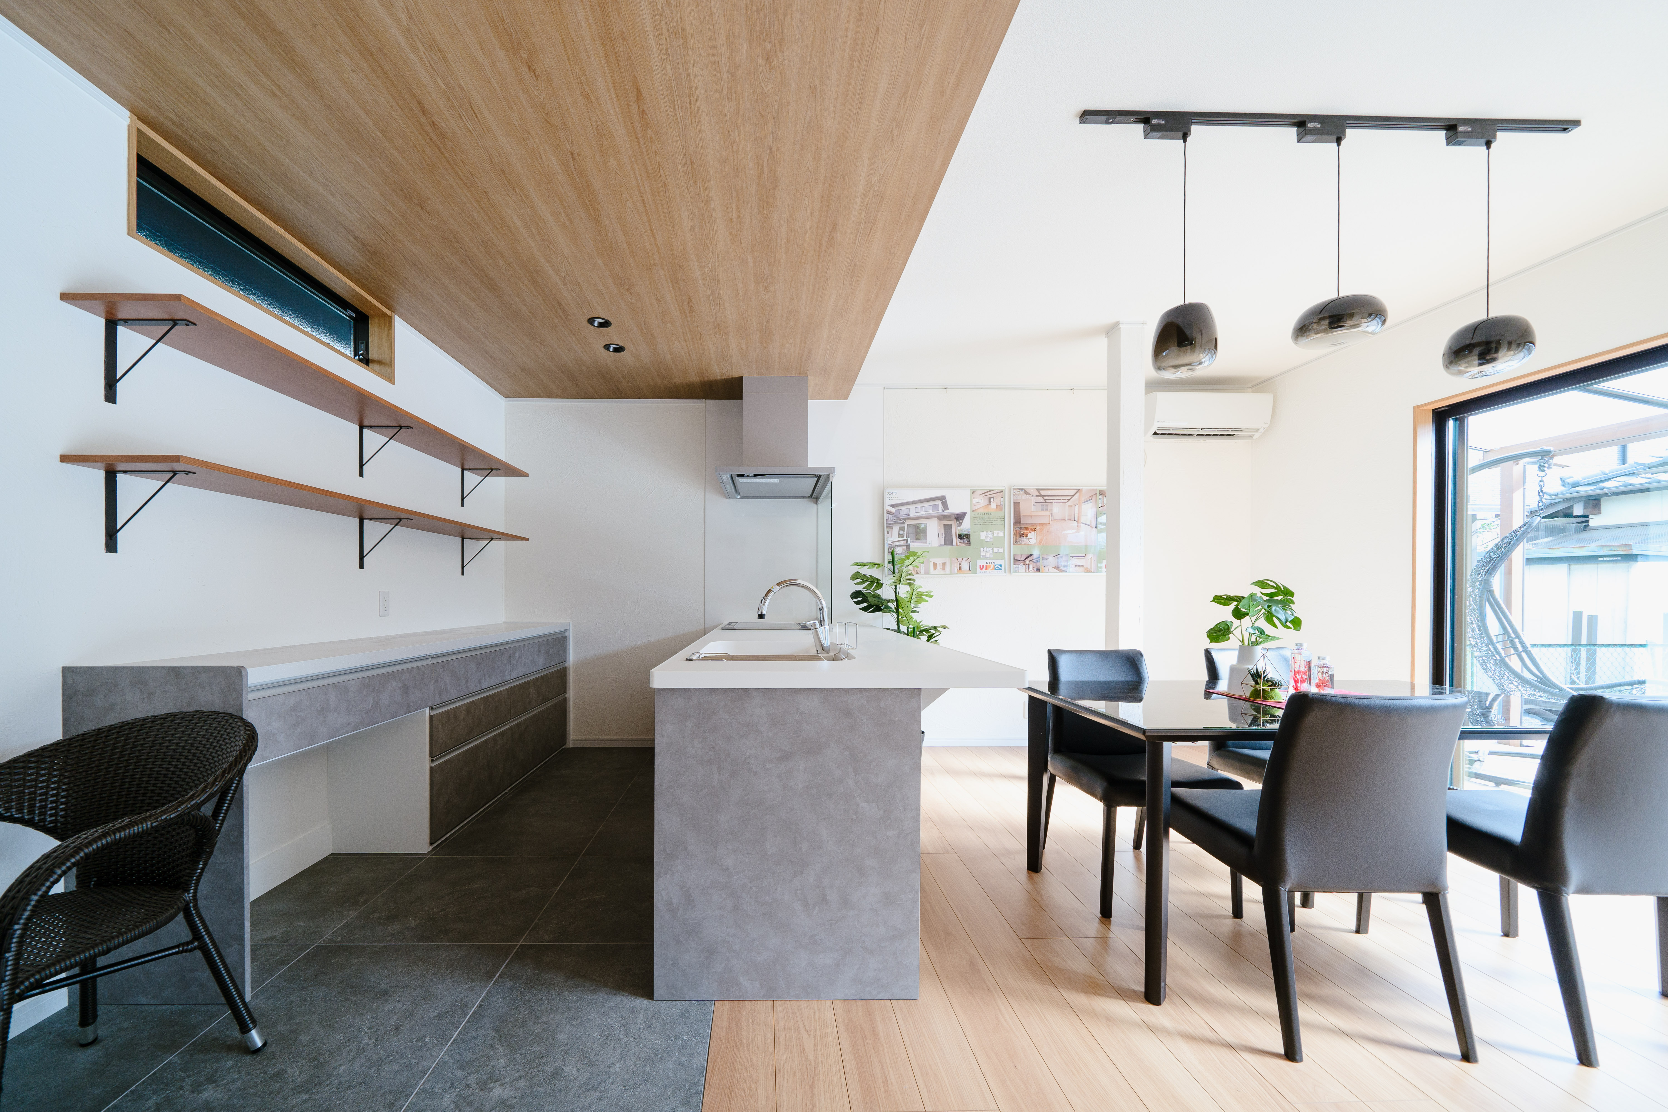
AFTER ZONE

対面カウンターキッチン

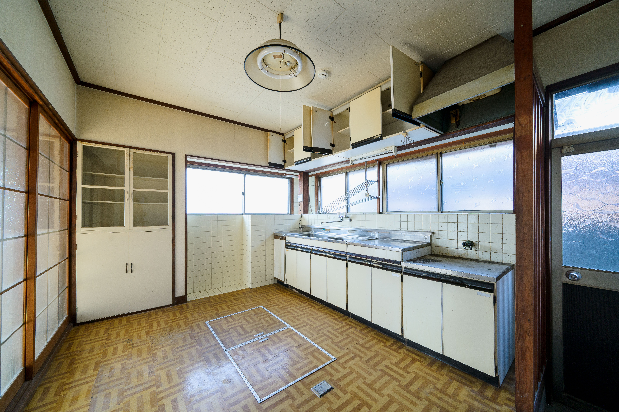
BEFORE ZONE

どこかノスタルジックなキッチン

←BEFORE ZONEと同じ背景色

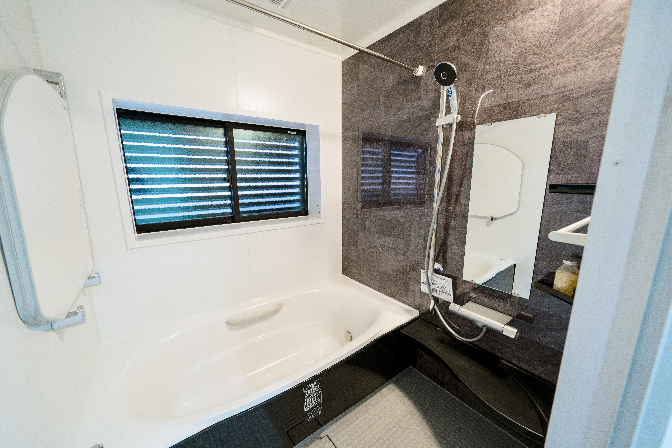
AFTER ZONE

お掃除ラクラク、温っかユニットバス

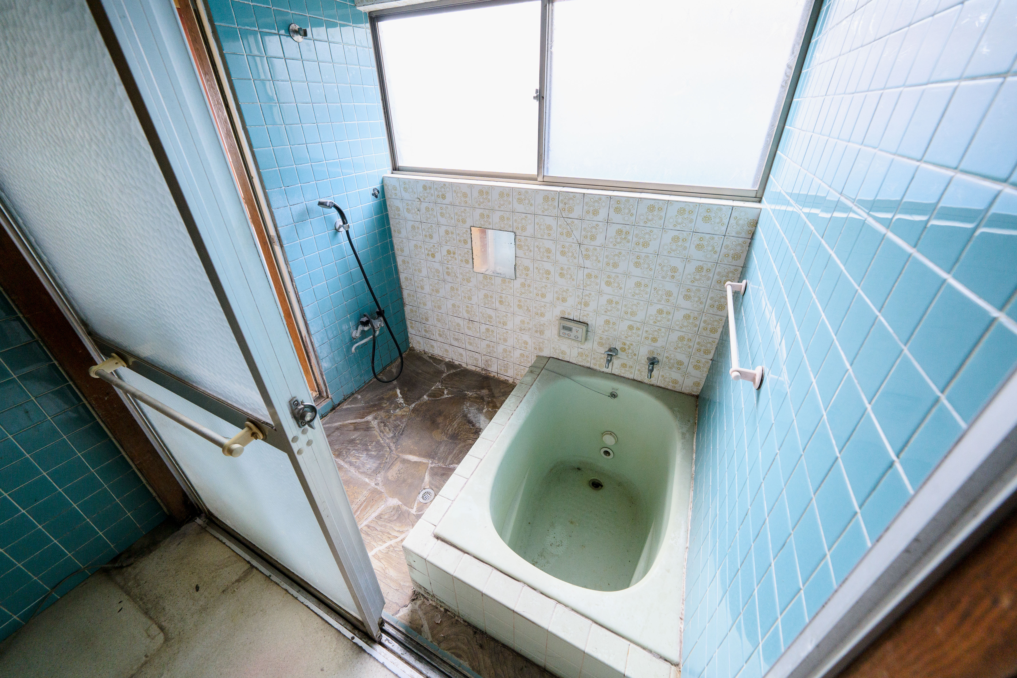
BEFORE ZONE

冬はヒヤッとするタイル張りのお風呂

←BEFORE ZONEと同じ背景色

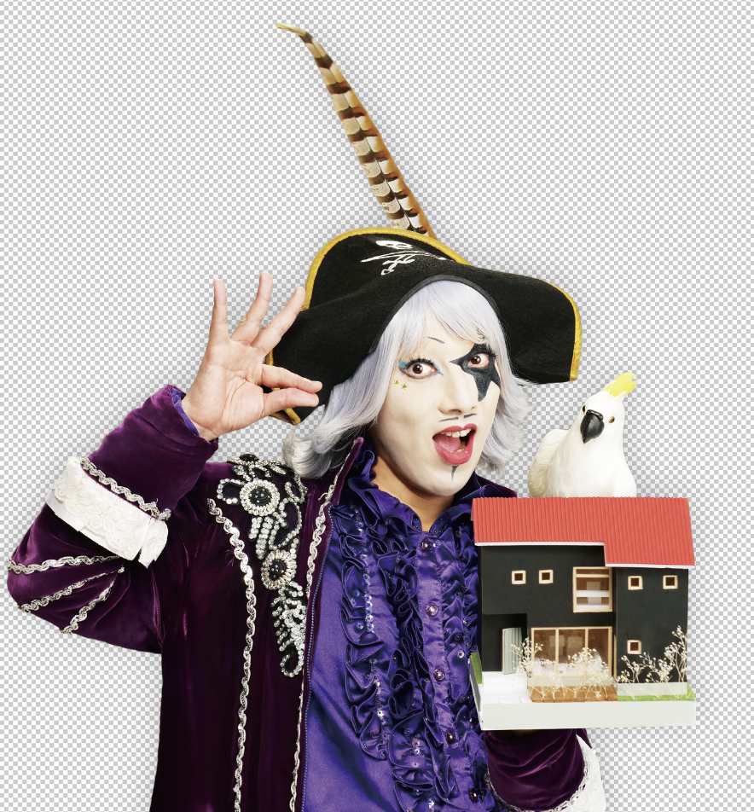

見学会開催
2022年1月5・6日

